商用型
2020/10/23 | brother 標籤列印機 (TZe Tape 系列) 商務型 產品規格對照表 |  |  |  |  |  |  |  | 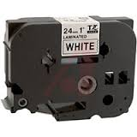
型號 | PT-H110 | PT-P710BT | PT-D450 | PT-D600 | PT-P700 | PT-P750W | PT-P900W | PT-P950NW
產品圖示 | 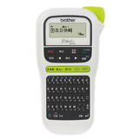 | 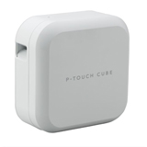 | 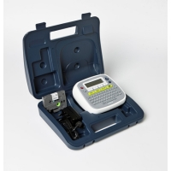 |  | 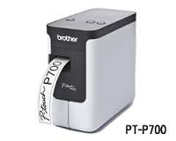 |  | 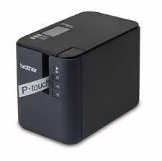
品名 | 手持型 高速 中英日文 標籤列印機 | 手機 / 電腦連線 兩用 藍芽連線 玩美生活標籤機 (內附鋰電池、自動裁刀) | 背光液晶螢幕 單機・電腦 兩用標籤機 | 彩色液晶螢幕 單機・電腦 兩用標籤機 | 簡易型 高速 財產標籤・條碼列印機 | NFC / Wi-Fi 高速 無線傳輸 標籤列印機 | 超高速 Wi-Fi 傳輸 財產標籤・條碼列印機 | 超高速 網路 / Wi-Fi / 藍芽 物流・醫療適用 標籤列印機
最大適用寬度 | 12 mm | 24 mm | 18 mm | 24 mm | 24 mm | 24 mm | 36 mm | 36 mm
鍵盤/ 面板 | QWERTY 排列鍵盤 繁體中文(注音) / 英文 | 不需鍵盤，直接以智慧型 手機APP或連接電腦製作標籤 | QWERTY 排列鍵盤 繁體中文(注音/倉頡/簡易/內碼) / 英文 | 加寬大型 QWERTY 鍵盤 繁體中文(注音/倉頡/簡易/內碼) / 英文 | N/A (電腦連線) | N/A (電腦連線) | N/A (電腦連線) | N/A (電腦連線)
列印文字 | 繁體中文 / 英文 / 日文 / 數字 | 繁體中文 / 英文 / 日文 / 數字 或任何手機、電腦可輸入之文字 | 繁體中文 / 英文 / 日文 / 數字 或 任何電腦可列印之文字 | 繁體中文 / 英文 / 日文 / 數字 或 任何電腦可列印之文字 | 任何電腦可列印之文字 | 任何電腦可列印之文字 | 任何電腦可列印之文字 | 任何電腦可列印之文字
適用標籤帶寬度 | TZe 護貝標籤帶 (3.5~12mm) | TZe 護貝標籤帶 (3.5~24mm) | TZe 護貝標籤帶 (3.5~18mm) HSe 熱縮套管 (6~18mm) | TZe 護貝標籤帶 (3.5~24mm) HSe 熱縮套管 (6~24mm) | TZe 護貝標籤帶 (3.5~24mm) HSe 熱縮套管 (6~24mm) | TZe 護貝標籤帶 (3.5~24mm) HSe 熱縮套管 (6~24mm) | TZe 護貝標籤帶 (3.5~36mm) HG 高速列印標籤帶 (12~24mm) HSe 熱縮套管 (6~24mm) | TZe 護貝標籤帶 (3.5~36mm) HG 高速列印標籤帶 (12~24mm) HSe 熱縮套管 (6~24mm)
列印速度 | 20mm / 秒 | 20mm / 秒 | 20mm / 秒 | 30mm / 秒 | 30mm / 秒 | 30mm / 秒 | 60mm / 秒 (TZe 護貝標籤帶) 80mm / 秒 (HG 高速列印標籤帶) | 60mm / 秒 (TZe 護貝標籤帶) 80mm / 秒 (HG 高速列印標籤帶)
列印解析度 | 180 dpi | 180 x 360 dpi | 180 dpi | 180 dpi (單機操作) 360 X 180 dpi (電腦連線) | 180 dpi | 360 X 180 dpi | 360 dpi (TZe 護貝標籤帶) 720 dpi (HG 高速列印標籤帶) | 360 dpi (TZe 護貝標籤帶) 720 dpi (HG 高速列印標籤帶)
電腦連線 | 無 | 有（Ｍicro USB） | Mini USB | Mini USB | Mini USB | Mini USB | USB 2.0 或 RS-232C | USB 2.0 或 RS-232C
網路傳輸 | 無 | 藍芽2.1 + EDR Class 2 | 無 | 無 | 無 | NFC / Wi-Fi 無線傳輸 (搭配 手機 / 平板 APP 編輯列印) | Wi-Fi 無線傳輸 (搭配 手機 / 平板 APP 編輯列印) | Wi-Fi 無線傳輸 / 乙太網路連線 / 藍芽無線傳輸 (需另行選購藍芽套件)
內建裁刀 | 手動裁切 (耐用 5,000 次) | 自動裁切 (耐用 2 萬次) | 智慧型手動裁切 (耐用 2 萬次) | 自動裁切 (耐用 2 萬次) | 自動裁切 (耐用 2 萬次) | 自動裁切 (耐用 2 萬次) (全切、半切、連續半切) | 自動裁切 (耐用 3 萬次) (全切、半切、連續半切) | 自動裁切 (耐用 3 萬次) (全切、半切、連續半切)
列印高度 | 9 mm (使用 12mm 的標籤帶) | 18 mm (使用 24mm 的標籤帶) | 15.8 mm (使用 18mm 的標籤帶) | 18 mm (使用 24mm 的標籤帶) | 18 mm (使用 24mm 的標籤帶) | 18 mm (使用 24mm 的標籤帶) | 32 mm (使用 36mm 的標籤帶) | 32 mm (使用 36mm 的標籤帶)
列印行數 | 最多2行 (12mm) | 無特別限制，建議最多 以6行為限 (24mm) | 最多5行 (18mm，單機使用時) 或 無特別限制 (電腦連線時) | 最多7行 (24mm，單機使用時) 或 無特別限制 (電腦連線時) | 無特別限制 (自行編排) | 無特別限制 (自行編排) | 無特別限制 (自行編排) | 無特別限制 (自行編排)
條碼列印 | 無 | 21種國際條碼 | 9 種國際條碼(單機使用時) 或 21種國際條碼(電腦連線時) | 9 種國際條碼(單機使用時) 或 21種國際條碼(電腦連線時) | 21種國際條碼 | 21種國際條碼 | 21種國際條碼 | 21種國際條碼
資料庫轉檔 | 無 | 可讀取 Excel 及 Access 等 Database資料，直接轉檔 | 可讀取 Excel 及 Access 等 Database資料，直接轉檔 | 可讀取 Excel 及 Access 等 Database資料，直接轉檔 | 可讀取 Excel 及 Access 等 Database資料，直接轉檔 | 可讀取 Excel 及 Access 等 Database資料，直接轉檔 | 可讀取 Excel 及 Access 等 Database資料，直接轉檔 | 可讀取 Excel 及 Access 等 Database資料，直接轉檔
供電來源 | AC Adapter (AD-24ES) 6 x AAA 鹼性電池 機器未附，請事先購買才可使用 | 鋰電池 (機器內附) USB-AC變壓器 (台灣市場額外加購) | AC Adapter (AD-E001) 6 x AA 鹼性 or 鎳氫電池 | AC Adapter (AD-E001) 6 x AA 鹼性 or 鎳氫電池 | AC Adapter (AD-E001) 6 x AA 鹼性 or 鎳氫電池 | AC Adapter (AD-E001) 6 x AA 鹼性 or 鎳氫電池 鋰充電電池 (BA-E001) | AC Adapter (AD-9100ESA) 鋰充電電池 (PA-BT-4000Li) | AC Adapter (AD-9100ESA) 鋰充電電池 (PA-BT-4000Li)
隨機配件 | 12mm 護貝標籤帶 x 1 | 24mm 護貝標籤帶 x 1 | 電源變壓器 x 1 18mm 護貝標籤帶 x 1 中文編輯軟體/驅動程式 需另行下載 (請至 support.brother.com) | 電源變壓器 x 1 24mm 護貝標籤帶 x 1 中文編輯軟體/驅動程式 需另行下載 (請至 support.brother.com) | 電源變壓器 x 1 24mm 護貝標籤帶 x 1 中文編輯軟體/驅動程式 光碟 x 1 | 電源變壓器 x 1 24mm 護貝標籤帶 x 1 中文編輯軟體/驅動程式 需另行下載 (請至 support.brother.com) | 電源變壓器 x 1 36mm 護貝標籤帶 x 1 中文編輯軟體/驅動程式 需另行下載 (請至 support.brother.com) | 電源變壓器 x 1 36mm 護貝標籤帶 x 1 中文編輯軟體/驅動程式 需另行下載 (請至 support.brother.com)
尺寸/ 重量 | 165 x 155 x 68 mm / 490g | 165 x 155 x 68 mm / 490g | 188 x 177 x 72 mm / 740g | 201 x 192 x 86 mm / 950g | 78 x 152 x 143mm / 710g | 78 x 152 x 143mm / 800g | 118 x 192 x 146mm / 1500g | 118 x 192 x 146mm / 1500g

工業用線材標籤機
2016/08/03 | brother 工業用 線材標籤機 / 套管印字機 (TZe Tape 系列) 價格 & 產品規格對照表
型號 | PT-E200 | PT-E300 | PT-E550W | PT-E800T
 | 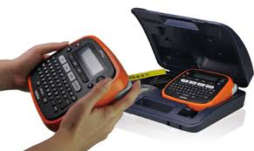 | 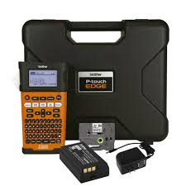 | 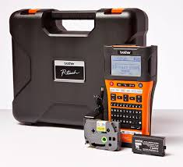 | 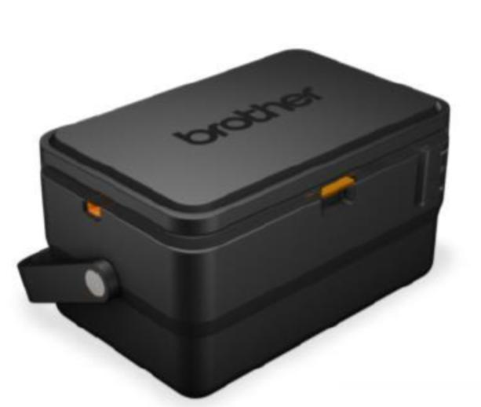 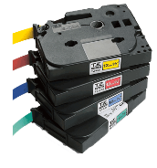
品名 | 工業用 可攜式 線材標籤機 | 工業用 手持式 線材標籤機 | 工業級 Wi-Fi 傳輸 單機・電腦兩用 線材標籤機 | 套管 / 標籤 双列印模組 印字機 套管規格 標籤規格
最大適用寬度 | 12 mm | 18 mm | 24 mm | 直徑 Ø 6.5 mm | 36 mm
鍵盤/ 面板 | QWERTY 排列鍵盤 繁體中文(注音) / 英文 | QWERTY 排列鍵盤 繁體中文(注音/倉頡/簡易) / 英文 | QWERTY 排列鍵盤 繁體中文(注音/倉頡/簡易) / 英文 | N/A (電腦連線)
列印文字 | 繁體中文 / 英文 / 日文 / 數字 | 繁體中文 / 英文 / 日文 / 數字 | 繁體中文 / 英文 / 日文 / 數字 或 任何電腦可列印之文字 | 繁體中文 / 英文 / 日文 / 數字 或 任何電腦可列印之文字
適用標籤帶寬度 | TZe 護貝標籤帶 (3.5~12mm) | TZe 護貝標籤帶 (3.5~18mm) HSe 熱縮套管 (6~18mm) | TZe 護貝標籤帶 (3.5~24mm) HSe 熱縮套管 (6~24mm) | 套管直徑 Ø 2.5 ~ Ø 6.5 mm ( 市售 PVC 套管、熱縮套管皆適用 ) | TZe 護貝標籤帶 (3.5~36mm) HG 高速列印標籤帶 (12~24mm)
列印速度 | 20mm / 秒 | 20mm / 秒 | 30mm / 秒 | 40mm / 秒 | 60mm / 秒 (TZe 護貝標籤帶) 80mm / 秒 (HG 高速列印標籤帶)
列印解析度 | 180 dpi | 180 dpi | 180 dpi | 360 dpi | 360 x 720 dpi
電腦連線 | 無 | 無 | USB 2.0 / Wi-Fi Direct | USB 2.0
內建裁刀 | 手動裁切 (耐用 5,000 次) | 智慧型手動裁切 (耐用 2 萬次) | 自動裁切 (耐用 3 萬次) (全切、半切、連續半切) | 自動裁切 (耐用 5000 次) (全切、半切、連續半切) | 自動裁切 (耐用 3 萬次) (全切、半切、連續半切)
列印高度 | 7.9 mm (使用 12mm 的標籤帶) | 15.8 mm (使用 18mm 的標籤帶) | 18 mm (使用 24mm 的標籤帶) | 6 mm (使用 直徑 Ø 6.5mm 的 套管) | 32 mm (使用 36mm 的標籤帶)
列印行數 | 最多2行 (12mm) | 最多5行 (18mm) | 最多7行 (24mm，單機使用時) 或 無特別限制 (電腦連線時) | 無特別限制 (自行編排)
電信專用符號 | 有 | 有 | 有 | 有 (來自 P-touch Editor 編輯軟體)
條碼列印 | 無 | 9 種國際條碼 | 9 種國際條碼(單機使用時) 或 21種國際條碼(電腦連線時) | 21種國際條碼
資料庫轉檔 | 無 | 無 | 可讀取 Excel 及 Access 等 Database資料，直接轉檔 | 可讀取 Excel 及 Access 等 Database資料，直接轉檔
供電來源 | AC Adapter (AD-24ES) 6 x AAA (鹼性電池 或 鎳氫電池) | AC Adapter (AD-E001) 鋰充電電池 (BA-E001) 或 6 x AA 鹼性電池 | AC Adapter (AD-E001) 鋰充電電池 (BA-E001) 或 6 x AA 鹼性電池 | AC Adapter (AD-9100ESA) 或 鋰充電電池 ( PA-BT-4000Li, 需另行選購 )

隨機配件 | 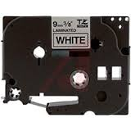 電源變壓器 x 1 9mm 超黏性護貝標籤帶 x 1 隨行收納盒 x 1 |   電源變壓器 x 1 9mm 超黏性護貝標籤帶 x 1 鋰充電電池 x 1 隨行收納盒 x 1 | 電源變壓器 x 1 12mm 纜線標籤帶x 1 鋰充電電池 x 1 隨行收納盒 x 1 中文編輯軟體/驅動程式 光碟 x 1 | 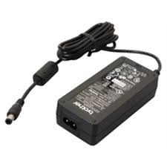 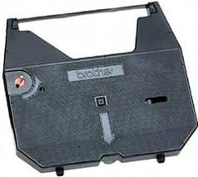 電源變壓器 x 1 36mm 護貝標籤帶 x 1 TR-100BK 碳帶 (套管用) 中文編輯軟體/驅動程式 光碟 x 1
尺寸/ 重量 | 165 x 155 x 68 mm / 490 g | 133 x 220 x 69 mm / 740 g | 126 x 250 x 94 mm / 1.05 kg | 338 x 188 x 151mm / 3.8 kg

標籤機(DK系列)
 | brother 標籤列印機 (DK Tape 系列) 價格 & 產品規格對照表
型號 | QL-700 | QL-720NW | QL-650TD | QL-1050 | QL-1060N
 | 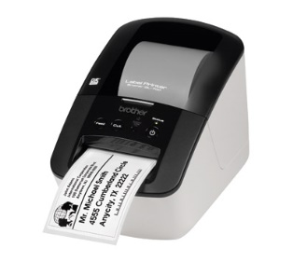 |  | 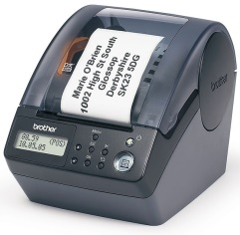 | 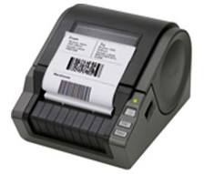 | 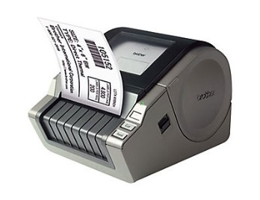
品名 | 超高速 商品標示 食品成份 列印機 | 超高速 無線網路 (Wi-Fi) 標籤列印機 | 單機操作 輕巧型 自動叫號機 | 超高速 大尺寸 條碼列印機 | 網路型 超高速 大尺寸 條碼列印機
最大適用寬度 | 62 mm | 62 mm | 62 mm | 102 mm | 102 mm
電腦連線方式 | USB 2.0 | USB 2.0 或 RS-232C | USB 2.0 或 RS-232C | USB 2.0 或 RS-232C | USB 2.0 或 RS-232C
適用標籤帶寬度 | DK 耐久型紙質標籤帶 (12/ 29/ 38/ 50/ 54/ 62mm) | DK 耐久型紙質標籤帶 (12/ 29/ 38/ 50/ 54/ 62mm) | DK 耐久型紙質標籤帶 (12/ 29/ 38/ 50/ 54/ 62mm) | DK 耐久型紙質標籤帶 (12/ 29/ 38/ 50/ 54/ 62/ 102mm) | DK 耐久型紙質標籤帶 (12/ 29/ 38/ 50/ 54/ 62/ 102mm)
列印速度 | 150 mm / 秒 | 150 mm / 秒 | 90 mm / 秒 | 110 mm / 秒 | 110 mm / 秒
列印解析度 | 300 dpi | 300 dpi | 300 dpi | 300 dpi | 300 dpi
單機操作 | 無 | 可直接透過 RS-232C 連接條碼掃描器 | 設定為自動叫號時， 按列印鍵即可依序印出號碼標籤。 | 可直接透過 RS-232C 連接條碼掃描器 | 可直接透過 RS-232C 連接條碼掃描器
有線網路 | 無 | 透過乙太網路連線時， 可多台電腦共享列印。 | 無 | 無 | 透過乙太網路連線時， 可多台電腦共享列印。
無線網路 (Wi-Fi) | 無 | 可透過智慧型手機 / 平板 列印標籤 (搭配 iPrint & Label App 使用) | 無 | 無 | 無
內建裁刀 | 自動裁切 (耐用 15 萬次) | 自動裁切 (耐用 15 萬次) | 自動裁切 (耐用 5,000 次) | 自動裁切 (耐用 15 萬次) | 自動裁切 (耐用 15 萬次)
列印高度 | 59 mm (使用 62mm 的標籤帶) | 59 mm (使用 62mm 的標籤帶) | 59 mm (使用 62mm 的標籤帶) | 98.6 mm (使用 102mm 的標籤帶) | 98.6 mm (使用 102mm 的標籤帶)
列印行數 | 無特別限制 (自行編排) | 無特別限制 (自行編排) | 無特別限制 (自行編排) | 無特別限制 (自行編排) | 無特別限制 (自行編排)
條碼列印 | 16種國際條碼 | 16種國際條碼 | 16種國際條碼 | 16種國際條碼 | 16種國際條碼
資料庫轉檔 | 可讀取 Excel 及 Access 等 Database資料，直接轉檔 | 可讀取 Excel 及 Access 等 Database資料，直接轉檔 | 可讀取 Excel 及 Access 等 Database資料，直接轉檔 | 可讀取 Excel 及 Access 等 Database資料，直接轉檔 | 可讀取 Excel 及 Access 等 Database資料，直接轉檔
供電來源 | AC 120V 60Hz | AC 120V 60Hz | AC 120V 60Hz | AC 120V 60Hz | AC 120V 60Hz
隨機配件 | AC 電源線 x 1 29 x 90mm 定型標籤 x 1 (100張) 62mm 連續標籤帶 x 1 (8米長) 中文編輯軟體/驅動程式 光碟 x 1 | AC 電源線 x 1 29 x 90mm 定型標籤 x 1 (100張) 62mm 連續標籤帶 x 1 (8米長) 中文編輯軟體/驅動程式 光碟 x 1 | AC 電源線 x 1 29 x 90mm 定型標籤 x 1 (100張) 24mm 圓形標籤 x 1 (250張) 中文編輯軟體/驅動程式 光碟 x 1 | AC 電源線 x 1 102 x 152mm 定型標籤 x 1 (40張) 62mm 連續標籤帶 x 1 (8米長) 中文編輯軟體/驅動程式 光碟 x 1 | AC 電源線 x 1 102 x 152mm 定型標籤 x 1 (40張) 62mm 連續標籤帶 x 1 (8米長) 中文編輯軟體/驅動程式 光碟 x 1
尺寸/ 重量 | 128 x 221 x 153mm / 1.2kg | 128 x 236 x 153mm / 1.2kg | 146 x 196 x 152mm / 1.3kg | 171 x 224 x 148mm / 1.7kg | 171 x 224 x 148mm / 1.7kg

